Anexa 2
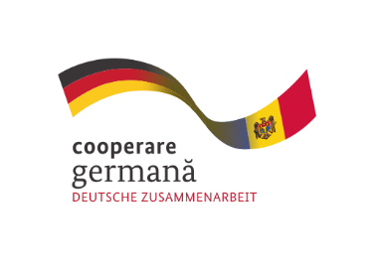

 |  |  |  |  |  | ANEXA 2
 | Bugetul proiectului de suport financiar

 | Titlul Proiectului:________________________________________

 |  |  |  |  |  | MDL
 | Nr. Crt | Denumirea activității | Categorie de cheltuieli (ex: procurare echipament, servicii de instruire, etc) | Preţ unitar MDL | Cantitate | Cheltuieli total, MDL
 | 1 | 2 | 3 | 4 | 5 | 6
 |  | Activitatea 1________ |  |  |  | 0
 |  | Activitatea 2________ |  |  |  | 0
 |  | Activitatea 3________ |  |  |  | 0
 |  | Activitatea _________ |  |  |  | 0
 |  |  |  |  |  | 0
 |  |  |  |  |  | 0
 |  |  |  |  |  | 0
 | TOTAL GENERAL |  |  |  |  | 0
 |  |  | Suma suportului financiar
 |  |  | Contribuție ...% (a se indica % care este nu mai mic de 5% din suma suportului vinanciar)

 |  | Nume prenume: ___________________
 |  | (reprezentant legal)

 |  | Data: ____________________

 |  | Semnătura: ___________________
 |  | (Ștampila organizației)

Acest proiect este realizat cu sprijinul proiectului „Întreprinderi și Comune Puternice pentru Moldova”, finanțat de Ministerul German pentru Cooperare Economică și Dezvoltare (BMZ) și Guvernul Elveției, implementat de Agenția de Cooperare Internațională a Germaniei (GIZ), prin Acordul de Grant nr. 81299684 privind „Consolidarea capacităților Secției Învățământ Dual din cadrul Camerei de Comerț și Industrie a Republicii Moldova și a filialelor regionale în îmbunătățirea cooperării dintre operatorii economici și instituțiile de învățământ profesional tehnic (IÎPT) și promovarea învățământului dual (ÎD)”, încheiat la data de 15.08.2023 între GIZ GmbH și CCI RM, cu toate modificările și completările ulterioare.

